Sheet1
序号 | 国际条形码 | 商品编码 | 商品名 | 配置 | 一级分类 | 二级分类 | 规格 | 单位 | 成本价格 | 商品售价（对标京东自营、旗舰店到手价 非plus会员 满减 优惠券不考虑） |  | 京东官方候选链接 | 店铺 | 匹配状态 | 商品主图 | 详情页截图（含价格和主图）
 |  |  |  |  |  |  |  |  |  | 正常价（划线价） | 到手价（非划线价）
1 |  |  | 子牧澳洲谷饲上脑牛肉片1KG*1 |  |  |  | 1KG | 盒 | 105.0 |  |  |  |  | 跳过（子牧商品）
2 |  |  | 子牧进口谷饲牛肉饼1.2KG*1 |  |  |  | 1.2KG | 盒 | 90.0 |  |  |  |  | 跳过（子牧商品）
3 |  |  | 子牧M8-9和牛上脑烤肉片150g*2 |  |  |  | 150g | 盒 | 79.0 |  |  |  |  | 跳过（子牧商品）
4 |  |  | 子牧新西兰羔羊肉卷200g*4 |  |  |  | 200g | 盒 | 120.0 |  |  |  |  | 跳过（子牧商品）
5 |  |  | 子牧精选羔羊肉卷200g*4 |  |  |  | 200g | 盒 | 104.0 |  |  |  |  | 跳过（子牧商品）
6 |  |  | 子牧原切西冷牛排150g*4 |  |  |  | 150g | 盒 | 100.0 |  |  |  |  | 跳过（子牧商品）
7 |  |  | 子牧筋头巴脑（牛肉筋）500g*2 |  |  |  | 500g | 盒 | 94.0 |  |  |  |  | 跳过（子牧商品）
8 |  |  | 子牧和牛牛肉饼200g*4（每包2片，100g/片） |  |  |  | 200g | 盒 | 74.0 |  |  |  |  | 跳过（子牧商品）
9 |  |  | 子牧A5澳洲和牛霜降肥牛卷200g*3 |  |  |  | 200g | 盒 | 85.0 |  |  |  |  | 跳过（子牧商品）
10 |  |  | 子牧谷饲板腱涮烤片150g*2 |  |  |  | 150g | 盒 | 62.0 |  |  |  |  | 跳过（子牧商品）
11 |  |  | 子牧澳洲谷饲牛肋排400g*2 |  |  |  | 400g | 盒 | 82.0 |  |  |  |  | 跳过（子牧商品）
12 |  |  | 子牧黄油牛小排400g*2 |  |  |  | 400g | 盒 | 99.0 |  |  |  |  | 跳过（子牧商品）
13 |  |  | 子牧牛肉馅500g*2 |  |  |  | 500g | 盒 | 88.0 |  |  |  |  | 跳过（子牧商品）
14 |  |  | 子牧牛腱子(谷饲牛腱子)500g*2 |  |  |  | 500g | 盒 | 118.0 |  |  |  |  | 跳过（子牧商品）
15 |  |  | 子牧澳洲原切谷饲上脑牛排150g*4 |  |  |  | 150g | 盒 | 96.0 |  |  |  |  | 跳过（子牧商品）
16 |  |  | 子牧牛腩块500g*2 |  |  |  | 500g | 盒 | 96.0 |  |  |  |  | 跳过（子牧商品）
17 |  |  | 子牧原切眼肉牛排150g*4 |  |  |  | 150g | 盒 | 108.0 |  |  |  |  | 跳过（子牧商品）
18 |  |  | 子牧牛肋条500g*2 |  |  |  | 500g | 盒 | 136.0 |  |  |  |  | 跳过（子牧商品）
19 |  |  | 子牧原切牛肉卷300g*3 |  |  |  | 300g | 盒 | 89.0 |  |  |  |  | 跳过（子牧商品）
20 |  |  | 【京东配送】子牧牛后腿肉500g*2袋 |  |  |  | 500g | 袋 | 112.0 |  |  |  |  | 跳过（子牧商品）
21 |  |  | 【京东配送】子牧澳洲谷饲牛蝎子400g*2袋 |  |  |  | 400g | 袋 | 65.0 |  |  |  |  | 跳过（子牧商品）
22 |  |  | 【京东配送】子牧谷饲300天安格斯薄切牛舌片120g*3盒 |  |  |  | 120g | 盒 | / |  |  |  |  | 跳过（子牧商品）
23 |  |  | 【京东配送】日式和牛厚切烧肉M8-9 150g*2 |  |  |  | 150g | 盒 | / |  |  | https://item.jd.com/10105121341317.html | 澳爸厨房官方旗舰店 | 官方候选（待人工确认） | 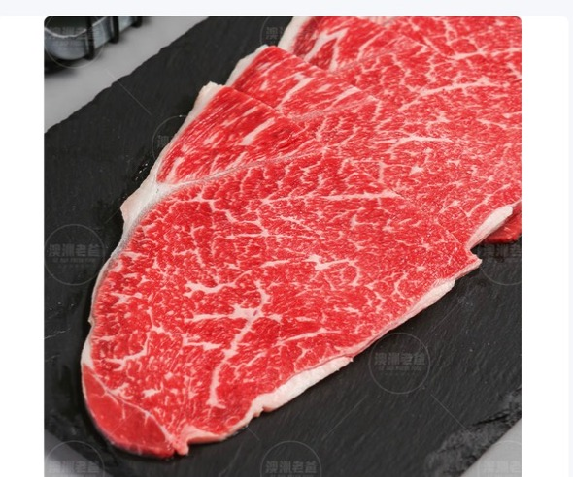 已嵌入 | 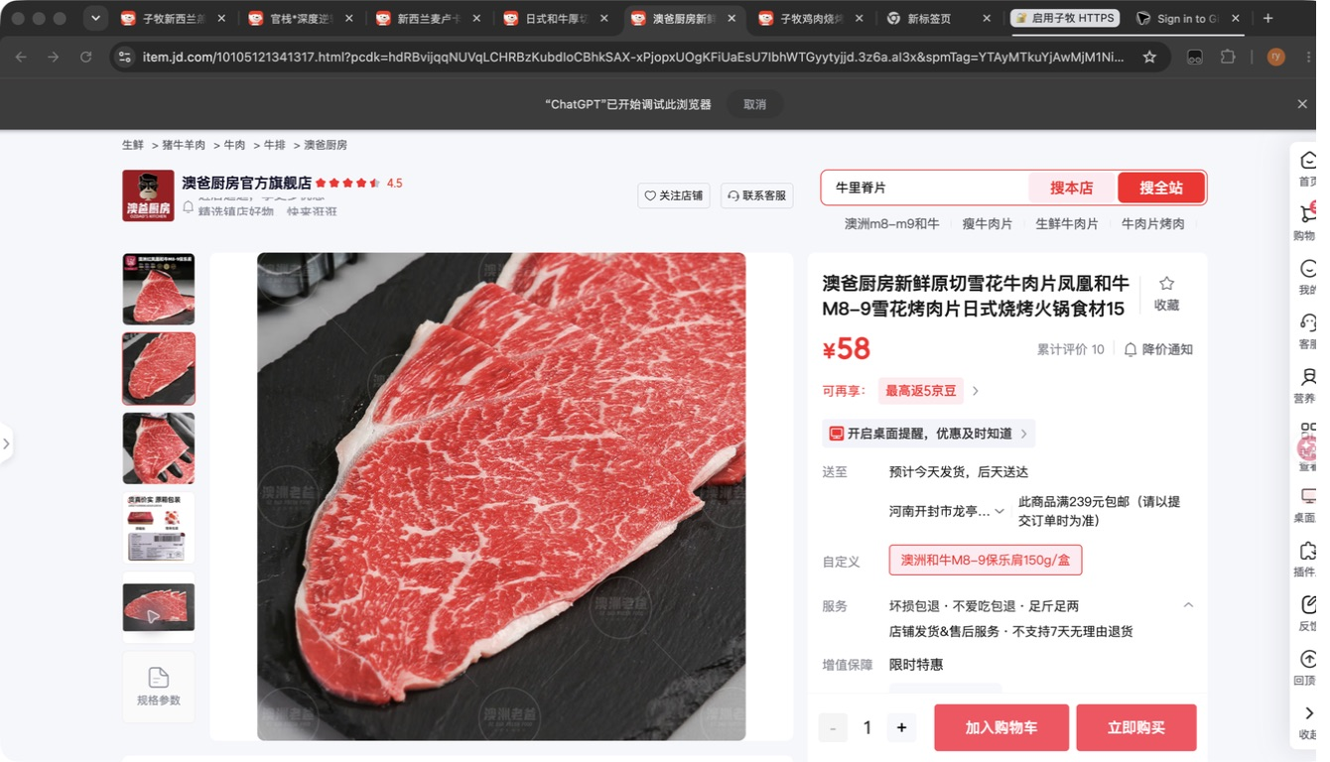 已嵌入
24 |  |  | 子牧安格斯极佳眼肉牛排200g*2 |  |  |  | 200g | 盒 | / |  |  |  |  | 跳过（子牧商品）
25 |  |  | 子牧安格斯极佳西冷牛排200g*2 |  |  |  | 200g | 盒 | / |  |  |  |  | 跳过（子牧商品）
26 |  |  | 子牧澳洲谷饲肥牛涮烤片150g*2盒 |  |  |  | 150g | 盒 | / |  |  |  |  | 跳过（子牧商品）
27 |  |  | 子牧牛腿肉500g*2 |  |  |  | 500g | 盒 | 112.0 |  |  |  |  | 跳过（子牧商品）
28 |  |  | 子牧羊肉馅500g*2 |  |  |  | 500g | 盒 | 82.0 |  |  |  |  | 跳过（子牧商品）
29 |  |  | 子牧羊肉块500g*2 |  |  |  | 500g | 盒 | 118.0 |  |  |  |  | 跳过（子牧商品）
30 |  |  | 子牧羊棒骨500g*2 |  |  |  | 500g | 盒 | 58.0 |  |  |  |  | 跳过（子牧商品）
31 |  |  | 子牧带骨羊后腿块500g*2 |  |  |  | 500g | 盒 | 108.0 |  |  |  |  | 跳过（子牧商品）
32 |  |  | 子牧羊小腿（羊腱子）500g*2 |  |  |  | 500g | 盒 | 84.0 |  |  |  |  | 跳过（子牧商品）
33 |  |  | 子牧羊排块（羊寸排）500g*2 |  |  |  | 500g | 盒 | 102.0 |  |  |  |  | 跳过（子牧商品）
34 |  |  | 子牧羊腿小切500g*2 |  |  |  | 500g | 盒 | 104.0 |  |  |  |  | 跳过（子牧商品）
35 |  |  | 子牧羊蝎子500g*2 |  |  |  | 500g | 盒 | 68.0 |  |  |  |  | 跳过（子牧商品）
36 |  |  | 子牧新西兰羔羊羊颈排1KG*1 |  |  |  | 1KG | 盒 | 98.0 |  |  |  |  | 跳过（子牧商品）
37 |  |  | 子牧法式羊排400g*2 |  |  |  | 400g | 盒 | 126.0 |  |  |  |  | 跳过（子牧商品）
38 |  |  | 子牧带骨羊肉块500g*2 |  |  |  | 500g | 盒 | 98.0 |  |  |  |  | 跳过（子牧商品）
39 |  |  | 子牧羊腿肉500g*2 |  |  |  | 500g | 盒 | 124.0 |  |  |  |  | 跳过（子牧商品）
40 |  |  | 子牧雷山黑猪腿肉450g*2 |  |  |  | 450g | 盒 | 82.0 |  |  |  |  | 跳过（子牧商品）
41 |  |  | 子牧雷山黑猪里脊450g*2 |  |  |  | 450g | 盒 | 84.0 |  |  |  |  | 跳过（子牧商品）
42 |  |  | 子牧雷山黑猪五花肉450g*2 |  |  |  | 450g | 盒 | 84.0 |  |  |  |  | 跳过（子牧商品）
43 |  |  | 子牧雷山黑猪仔排450g*2 |  |  |  | 450g | 盒 | 84.0 |  |  |  |  | 跳过（子牧商品）
44 |  |  | 子牧蓬莱生态黑猪五花肉1000g |  |  |  | 1000g | 袋 | 82.0 |  |  |  |  | 跳过（子牧商品）
45 |  |  | 子牧蓬莱生态黑猪肋排1000g |  |  |  | 1000g | 袋 | 93.0 |  |  |  |  | 跳过（子牧商品）
46 |  |  | 子牧蓬莱生态黑猪猪蹄块1000g |  |  |  | 1000g | 袋 | 85.0 |  |  |  |  | 跳过（子牧商品）
47 |  |  | 子牧蓬莱生态黑猪棒骨块1000g |  |  |  | 1000g | 袋 | 50.0 |  |  |  |  | 跳过（子牧商品）
48 |  |  | 子牧蓬莱生态黑猪去皮腿肉1000g |  |  |  | 1000g | 袋 | 85.0 |  |  |  |  | 跳过（子牧商品）
49 |  |  | 小龙坎火锅拼盘（肉类6拼）1.2KG |  |  |  | 1.2KG | 盒 | 86.9 |  |  |  |  | 未找到官方精确匹配
50 |  |  | 小龙坎火锅拼盘（毛肚4拼）800g |  |  |  | 800g | 盒 | 59.9 |  |  |  |  | 未找到官方精确匹配
51 |  |  | 【京东配送】牛羊烧烤肉串组合：羊肉串10串+牛肉串5串+牛心管5串+鱼豆腐5串+毛肚串10串 |  |  |  |  | 组 | / |  |  |  |  | 未找到官方精确匹配
52 |  |  | 【京东配送】子牧鸡肉烧烤肉串组合：鸡肉串5串+鸡心5串+鸡胗5串+鸡翅5串+鱼豆腐5串 |  |  |  |  | 组 | / |  |  |  |  | 跳过（子牧商品）
53 |  |  | 子牧蒙元驼新鲜鸵鸟蛋1个约1000g-1500g |  |  |  | 1000g-1500g | 个 | 90.0 |  |  |  |  | 跳过（子牧商品）
54 |  |  | 子牧鲜椒鸵鸟肉酱180g*2罐 |  |  |  | 180g | 罐 | / |  |  |  |  | 跳过（子牧商品）
55 |  |  | 乔府大院金饭碗五常大米5kg |  |  |  | 5KG | 袋 | 89.0 |  |  | https://item.jd.com/100374525716.html | 金福乔府大院京东自营旗舰店 | 官方候选（待人工确认） | 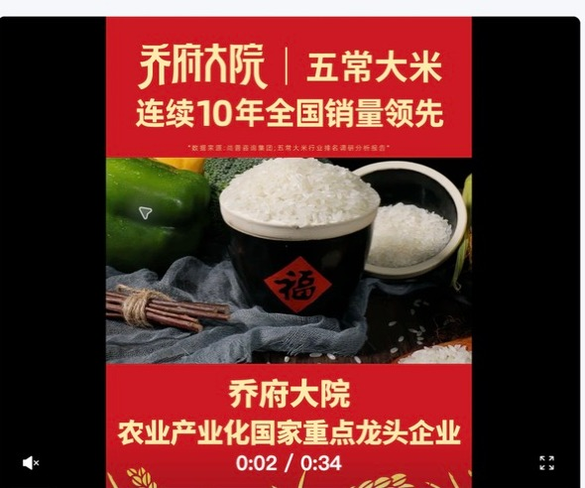 已嵌入 | 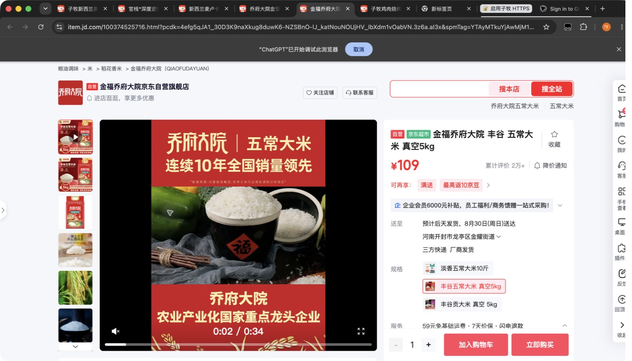 已嵌入
56 |  |  | yosibaby/羊小贝山羊奶整箱200ml*10盒 |  |  |  | 200ml*10盒 | 箱 | 59.0 |  |  |  |  | 未找到官方精确匹配
57 |  |  | yosibaby/羊小贝有机配方羊奶粉380g |  |  |  | 380g | 罐 | 138.0 |  |  |  |  | 未找到官方精确匹配
58 |  |  | Naturehike/挪客铝合金蛋卷桌SE版 |  |  |  |  | 张 | 276.0 |  |  |  |  | 未找到官方精确匹配
59 |  |  | Naturehike/挪客铝合金蛋卷桌SE版 |  |  |  |  | 张 | 276.0 |  |  |  |  | 未找到官方精确匹配
60 |  |  | Naturehike/挪客随风钛茶具套装 |  |  |  |  | 套 | / |  |  |  |  | 未找到官方精确匹配
61 |  |  | Naturehike/挪客200毫升随行钛保温杯 |  |  |  |  | 个 | 89.0 |  |  |  |  | 未找到官方精确匹配
62 |  |  | Naturehike/挪客200毫升随行钛保温杯 |  |  |  |  | 个 | 89.0 |  |  |  |  | 未找到官方精确匹配
63 |  |  | Naturehike/挪客初雪三节碳纤维登山杖EXT1 |  |  |  |  | 支 | / |  |  |  |  | 未找到官方精确匹配
64 |  |  | Naturehike/挪客初雪三节碳纤维登山杖EXT1 |  |  |  |  | 支 | / |  |  |  |  | 未找到官方精确匹配
65 |  |  | Naturehike/挪客初雪三节碳纤维登山杖EXT1 |  |  |  |  | 支 | / |  |  |  |  | 未找到官方精确匹配
66 |  |  | Naturehike/挪客初雪三节碳纤维登山杖EXT1 |  |  |  |  | 支 | / |  |  |  |  | 未找到官方精确匹配
67 |  |  | Naturehike/挪客初雪三节碳纤维登山杖EXT1 |  |  |  |  | 支 | / |  |  |  |  | 未找到官方精确匹配
68 |  |  | Naturehike/挪客初雪三节碳纤维登山杖EXT1 |  |  |  |  | 支 | / |  |  |  |  | 未找到官方精确匹配
69 |  |  | Naturehike/挪客初雪三节碳纤维登山杖EXT1 |  |  |  |  | 支 | / |  |  |  |  | 未找到官方精确匹配
70 |  |  | MOBIGARDEN/牧高笛征途伸缩铝合金登山杖 |  |  |  |  | 支 | 47.5 |  |  |  |  | 未找到官方精确匹配
71 |  |  | MOBIGARDEN/牧高笛征途伸缩铝合金登山杖 |  |  |  |  | 支 | 47.5 |  |  |  |  | 未找到官方精确匹配
72 |  |  | 正宗新疆特产伽师瓜原产地新疆喀什市伽师县10-12斤（两颗装） |  |  |  | 10-12斤 | 箱 | 80.0 |  |  |  |  | 未找到官方精确匹配
73 |  |  | 新疆李子恐龙蛋原产地新疆阿克苏当地新鲜现摘2kg |  |  |  | 2KG | 箱 | 112.0 |  |  |  |  | 未找到官方精确匹配
74 |  |  | 新疆直邮蟠桃产自于新疆库尔勒市501团2kg |  |  |  | 2kg | 箱 | 99.0 |  |  |  |  | 未找到官方精确匹配
75 |  |  | 新疆库尔勒香梨原产地新疆库尔勒市沙依东县超特香梨5kg |  |  |  | 5kg | 箱 | 95.0 |  |  |  |  | 未找到官方精确匹配
76 |  |  | 新疆库尔勒香梨原产地新疆库尔勒市沙依东县超特香梨7kg |  |  |  | 7kg | 箱 | 129.0 |  |  |  |  | 未找到官方精确匹配
77 |  |  | 新疆库尔勒香梨原产地新疆库尔勒市沙依东县全母梨王5kg |  |  |  | 5kg | 箱 | 87.0 |  |  |  |  | 未找到官方精确匹配
78 |  |  | 新疆库尔勒香梨原产地新疆库尔勒市沙依东县全母梨王7kg |  |  |  | 7kg | 箱 | 115.0 |  |  |  |  | 未找到官方精确匹配
79 |  |  | 五丰黎红风味菜籽油1.8L |  |  |  | 1.8L | 瓶 | 33.8 |  |  |  |  | 未找到官方精确匹配
80 |  |  | 五丰黎红黄菜籽油1.8L |  |  |  | 1.8L | 瓶 | 38.2 |  |  |  |  | 未找到官方精确匹配
81 |  |  | 五丰黎红风味菜籽油5L |  |  |  | 5L | 桶 | 82.2 |  |  |  |  | 未找到官方精确匹配
82 |  |  | 五丰黎红黄菜籽油5L（通用瓶） |  |  |  | 5L | 桶 | 87.8 |  |  |  |  | 未找到官方精确匹配
83 |  |  | 五丰黎红小榨菜籽油5L |  |  |  | 5L | 桶 | 95.5 |  |  |  |  | 未找到官方精确匹配
84 |  |  | 五丰喜上喜一级腊肠400g |  |  |  | 400g | 袋 | 36.0 |  |  |  |  | 未找到官方精确匹配
85 |  |  | 五丰喜上喜双喜腊味600g |  |  |  | 600g | 袋 | 51.2 |  |  |  |  | 未找到官方精确匹配
86 |  |  | 五丰喜上喜黑猪腊肠400g |  |  |  | 400g | 袋 | 61.0 |  |  |  |  | 未找到官方精确匹配
87 |  |  | 五丰长粒香米5KG（A） |  |  |  | 5KG | 袋 | 38.0 |  |  |  |  | 未找到官方精确匹配
88 |  |  | 鲜稻家五丰长粒香米5KG |  |  |  | 5KG | 袋 | 38.0 |  |  |  |  | 未找到官方精确匹配
89 |  |  | 五丰有机大米(基地鲜供)5KG |  |  |  | 5KG | 袋 | 42.4 |  |  |  |  | 未找到官方精确匹配
90 |  |  | 五丰优选东北大米5KG |  |  |  | 5KG | 袋 | 37.6 |  |  |  |  | 未找到官方精确匹配
91 |  |  | 孔伯华 清灵甘露茶2.7g*15包/盒 |  |  |  | 2.7g*15包 | 盒 | 29.0 |  |  |  |  | 未找到官方精确匹配
92 |  |  | 孔伯华 日日轻盈茶4g/包*15/盒 |  |  |  | 4g/包*15 | 盒 | 29.0 |  |  |  |  | 未找到官方精确匹配
93 |  |  | 孔伯华 花果畅音茶5g/包*15/盒 |  |  |  | 5g/包*15 | 盒 | 29.0 |  |  |  |  | 未找到官方精确匹配
94 |  |  | 孔伯华 花花恬静茶5g/包*15/盒 |  |  |  | 5g/包*15 | 盒 | 29.0 |  |  |  |  | 未找到官方精确匹配
95 |  |  | 孔伯华 舒甘炯炯茶5g/包*15/盒 |  |  |  | 5g/包*15 | 盒 | 29.0 |  |  |  |  | 未找到官方精确匹配
96 |  |  | 深度逆转 南极磷虾油软胶囊45g（0.75g/粒*60粒） |  |  |  | 45g | 瓶 | 55.0 |  |  |  |  | 未找到官方精确匹配
97 |  |  | 深度逆转®「文曲瓶」350mL(25mLx14瓶)复合饮+28g(1gx28片)压片糖果 |  |  |  | 350mL | 盒 | 180.0 |  |  |  |  | 未找到官方精确匹配
98 |  |  | 深度逆转® 「灵光瓶」500mL(25mLx20瓶) |  |  |  | 25mLx20瓶 | 盒 | 165.0 |  |  |  |  | 未找到官方精确匹配
99 |  |  | 赢养优多菌乐活22栋益生菌粉15g（1.5gx10袋） |  |  |  | 15g | 盒 | 16.0 |  |  |  |  | 未找到官方精确匹配
100 |  |  | 牧怡全脂绵羊乳粉25克*7袋 |  |  |  | 25克*7袋 | 盒 | 264.0 |  |  |  |  | 未找到官方精确匹配
101 |  |  | 牧怡全脂绵羊乳粉25克*7袋 |  |  |  | 25克*7袋 | 盒 | 559.0 |  |  |  |  | 未找到官方精确匹配
102 |  |  | 蓓博颜玻色因紧致抗皱面霜50g |  |  |  | 50g | 瓶 | 275.0 |  |  |  |  | 未找到官方精确匹配
103 |  |  | 蓓博颜玻色因紧颜舒润日霜50g |  |  |  | 50g | 瓶 | 275.0 |  |  |  |  | 未找到官方精确匹配
104 |  |  | 官栈×深度逆转金蝶花胶粥礼盒258g*8 |  |  |  | 258g*8 | 盒 | 266.0 |  |  |  |  | 未找到官方精确匹配
105 |  |  | 官栈*深度逆转 元气营养花胶龚210g*6 |  |  |  | 210g*6 | 盒 | 132.7 |  |  |  |  | 未找到官方精确匹配
106 |  |  | 官栈×深度逆转双参花胶羹礼盒168g*8 |  |  |  | 168g*8 | 盒 | 199.3 |  |  |  |  | 未找到官方精确匹配
107 |  |  | 官栈×深度逆转莲子石斛金蝶花胶粥258g |  |  |  | 258g | 罐 | 33.3 |  |  |  |  | 未找到官方精确匹配
108 |  |  | 官栈×深度逆转人参桃胶花胶羹168g |  |  |  | 168g | 罐 | 24.6 |  |  |  |  | 未找到官方精确匹配
109 |  |  | 官栈×深度逆转西洋参枸杞花胶羹168g |  |  |  | 168g | 罐 | 24.6 |  |  |  |  | 未找到官方精确匹配
110 |  |  | 官栈×深度逆转黄花鱼胶90g |  |  |  | 90g | 盒 | 465.3 |  |  |  |  | 未找到官方精确匹配
111 |  |  | 官栈×深度逆转黄花鱼胶180g |  |  |  | 180g | 盒 | 999.3 |  |  |  |  | 未找到官方精确匹配
112 |  |  | 仙晏霍山铁皮石斛(枫斗)100g |  |  |  | 100g | 盒 | 197.8 |  |  | https://item.jd.com/100312888108.html | 仙晏京东自营旗舰店 | 官方候选（名称/规格不完全匹配） | 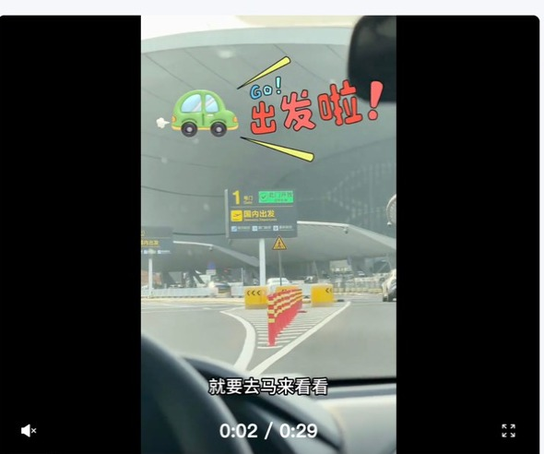 已嵌入 | 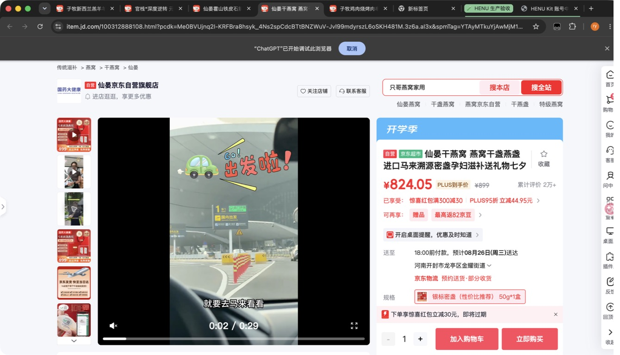 已嵌入
113 |  |  | 仙晏加拿大西洋参100g |  |  |  | 100g | 盒 | 221.1 |  |  |  |  | 未找到官方精确匹配
114 |  |  | 仙晏枸杞原浆30ml*20袋 |  |  |  | 30ml*20袋 | 盒 | 62.2 |  |  |  |  | 未找到官方精确匹配
115 |  |  | 仙晏印尼燕窝50g |  |  |  | 50g | 盒 | 895.6 |  |  | https://item.jd.com/100312888108.html | 仙晏京东自营旗舰店 | 官方候选（名称/规格不完全匹配） | 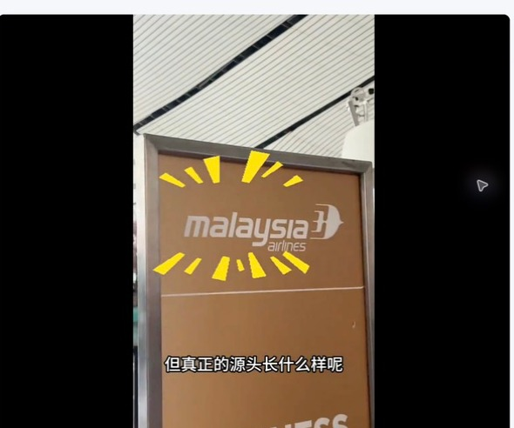 已嵌入 | 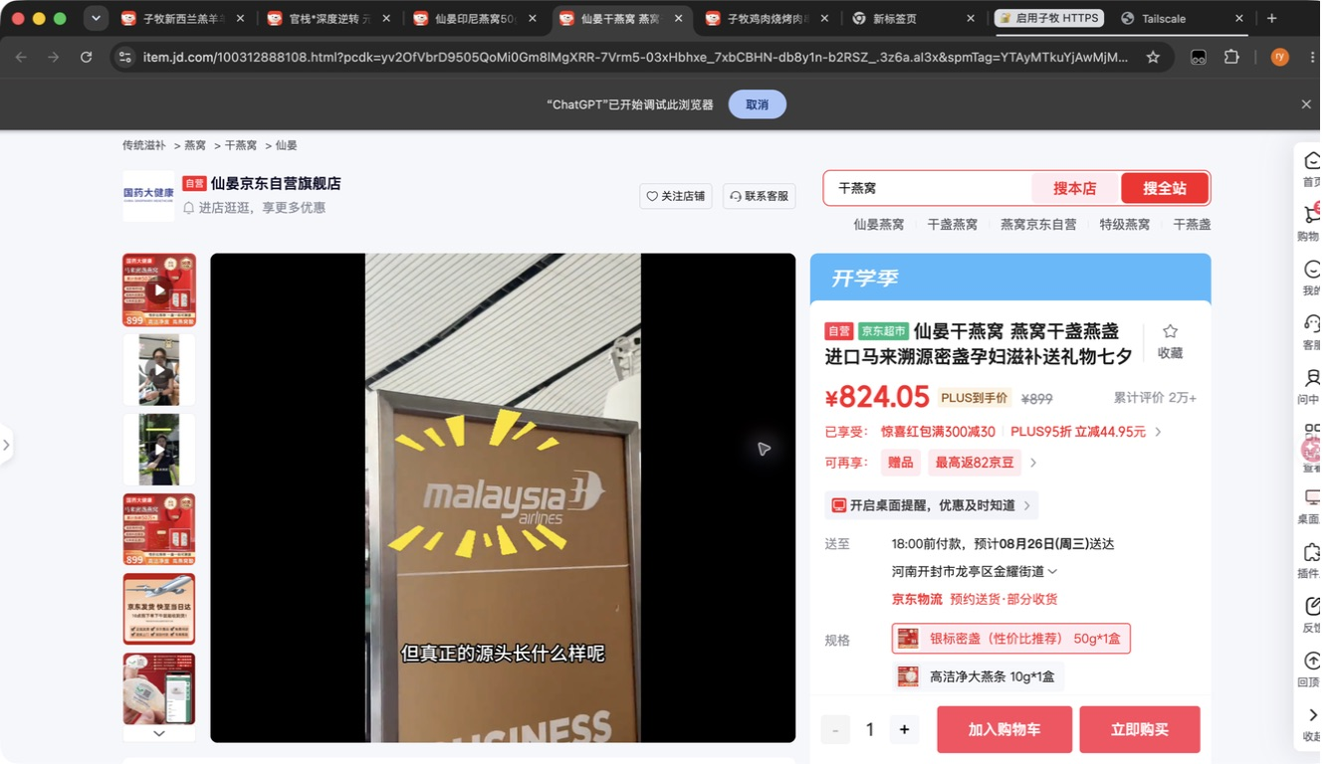 已嵌入
116 |  |  | 仙晏印尼燕窝100g |  |  |  | 100g | 盒 | 1657.8 |  |  | https://item.jd.com/100312888108.html | 仙晏京东自营旗舰店 | 官方候选（名称/规格不完全匹配） | 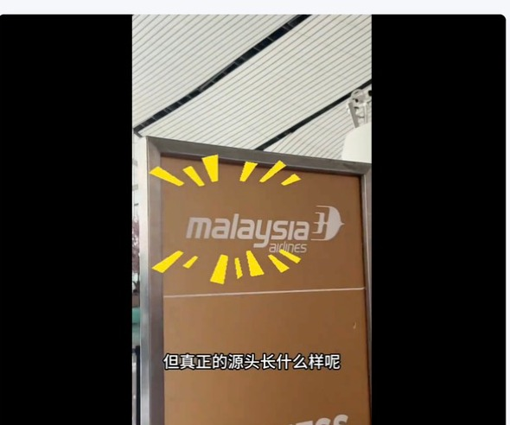 已嵌入 | 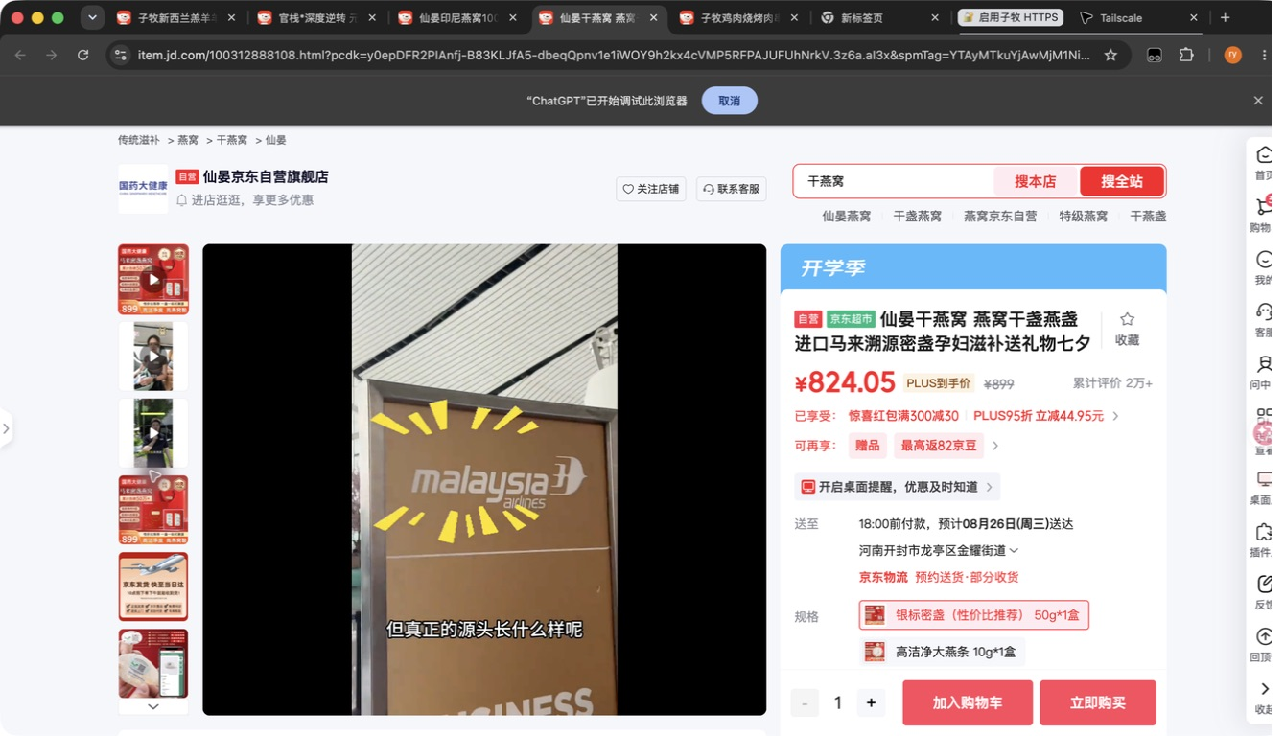 已嵌入
117 |  |  | 仙晏马来燕窝50g |  |  |  | 50g | 盒 | 772.2 |  |  | https://item.jd.com/100312888108.html | 仙晏京东自营旗舰店 | 官方候选（名称/规格不完全匹配） |  已嵌入 | 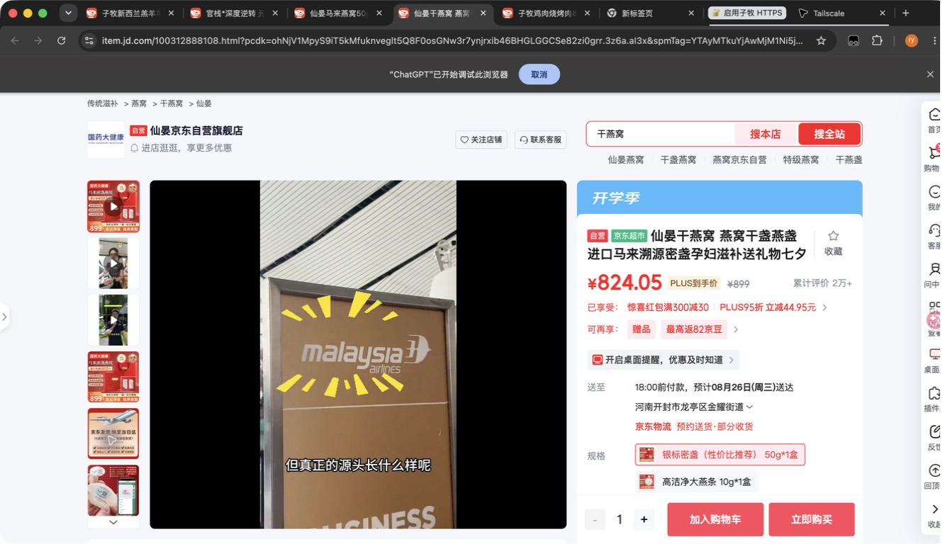 已嵌入
118 |  |  | 仙晏马来燕窝100g |  |  |  | 100g | 盒 | 1443.3 |  |  |  |  | 未找到官方精确匹配
119 |  |  | 仙晏 印度尼西亚 鲜炖燕条100g |  |  |  | 100g | 瓶 | 1216.7 |  |  | https://item.jd.com/100312888108.html | 仙晏京东自营旗舰店 | 官方候选（名称/规格不完全匹配） | 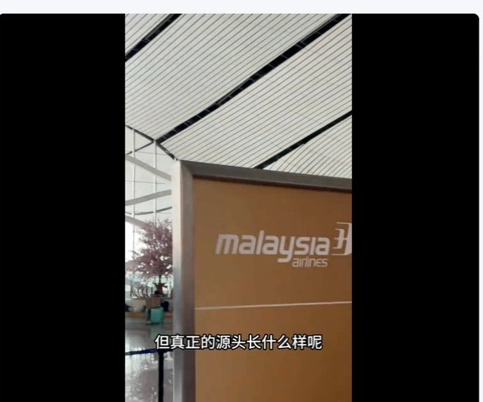 已嵌入 | 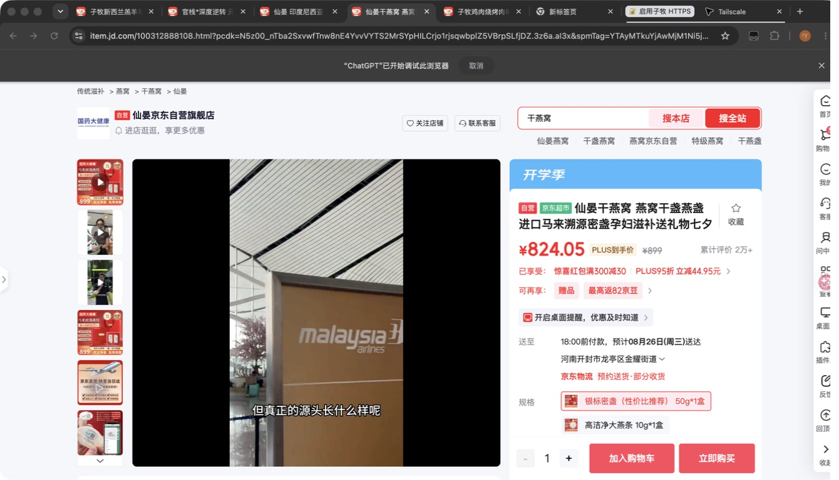 已嵌入
120 |  |  | 仙晏燕盏条10g |  |  |  | 10g | 盒 | 136.7 |  |  | https://item.jd.com/100312888078.html | 仙晏京东自营旗舰店 | 官方候选（名称/规格不完全匹配） |  已嵌入 | 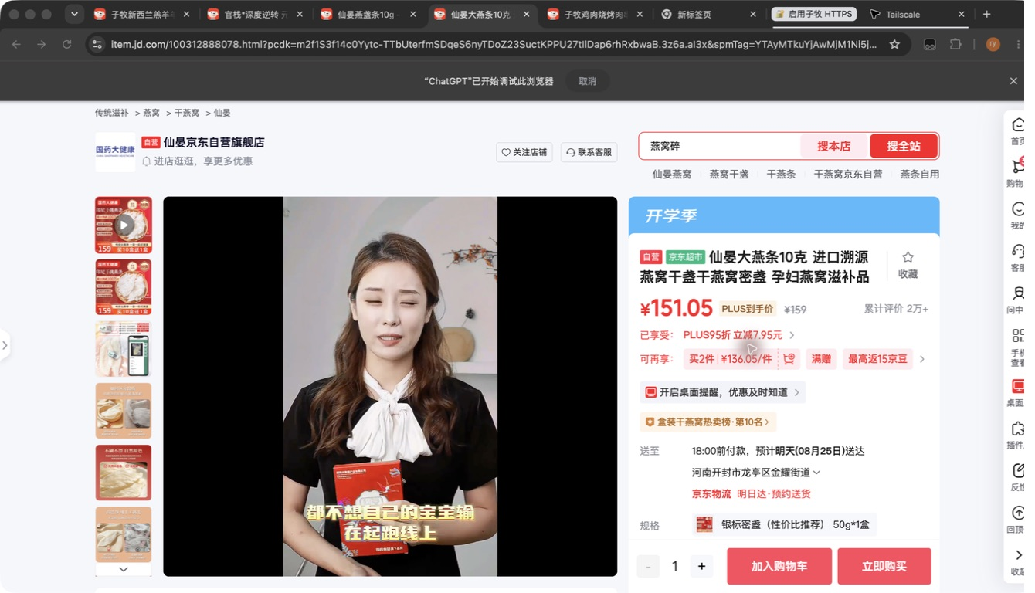 已嵌入
121 |  |  | 仙晏印尼甄选燕盏50g |  |  |  | 50g | 盒 | 940.0 |  |  | https://item.jd.com/100312888108.html | 仙晏京东自营旗舰店 | 官方候选（名称/规格不完全匹配） | 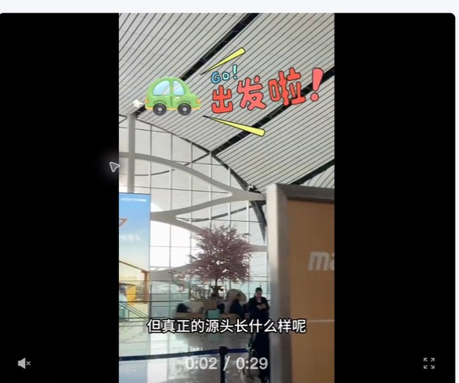 已嵌入 | 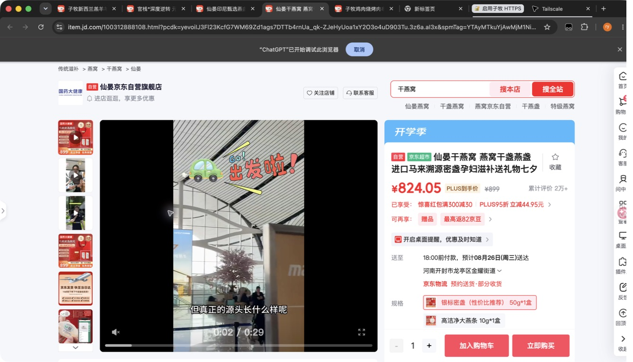 已嵌入
122 |  |  | 仙晏印尼甄选燕盏100g |  |  |  | 100g | 盒 | 1746.7 |  |  | https://item.jd.com/100312888108.html | 仙晏京东自营旗舰店 | 官方候选（名称/规格不完全匹配） | 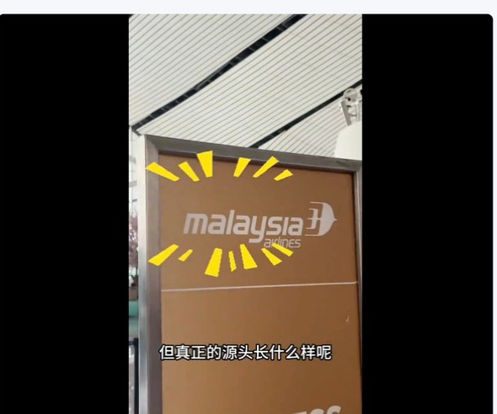 已嵌入 | 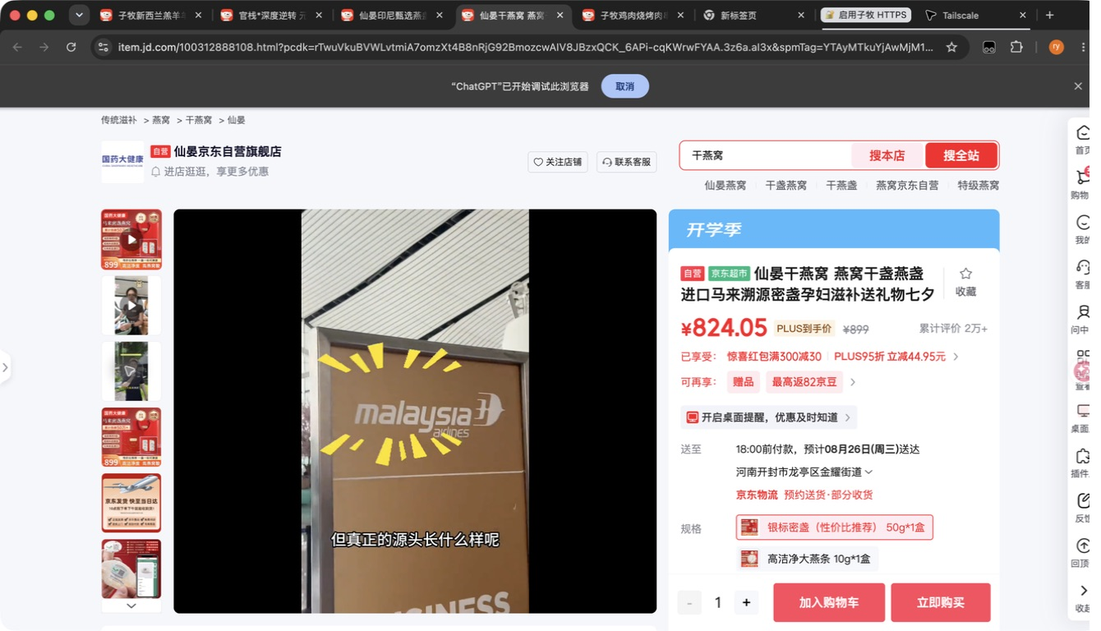 已嵌入
123 |  |  | 仙晏马来甄选燕盏50g |  |  |  | 50g | 盒 | 772.2 |  |  | https://item.jd.com/100312888108.html | 仙晏京东自营旗舰店 | 官方候选（名称/规格不完全匹配） | 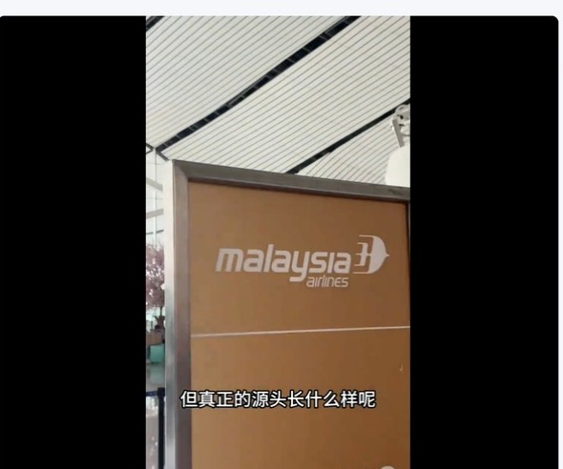 已嵌入 | 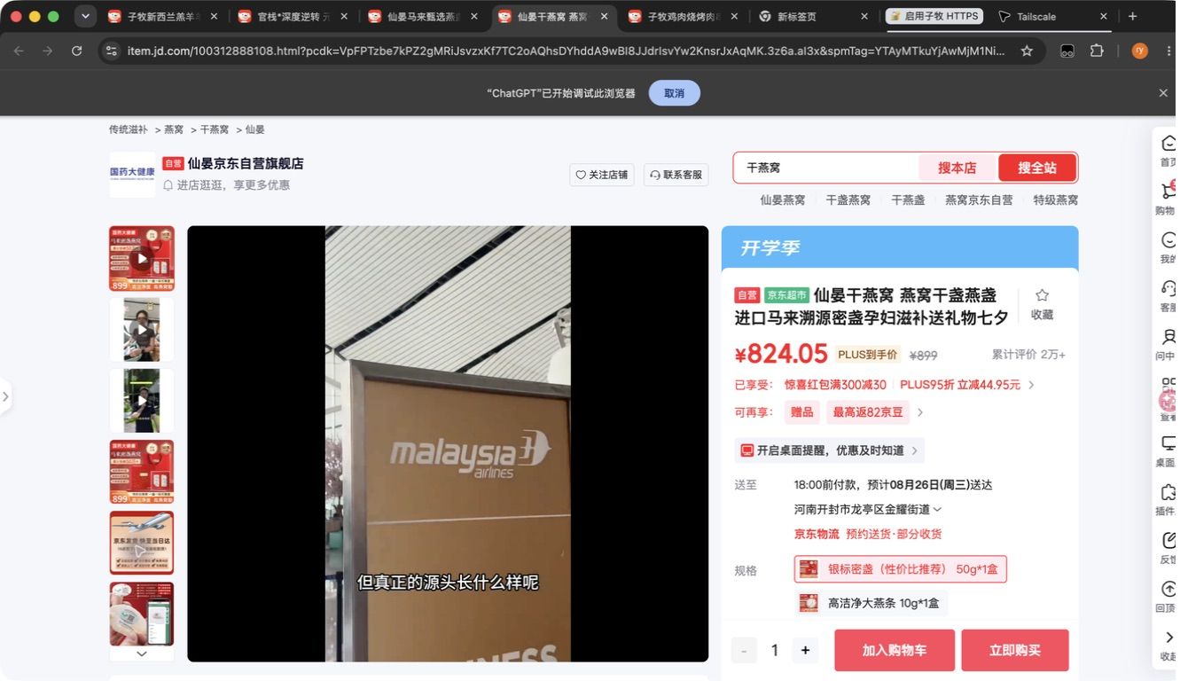 已嵌入
124 |  |  | 仙晏马来甄选燕盏100g |  |  |  | 100g | 盒 | 1443.3 |  |  |  |  | 未找到官方精确匹配
125 |  |  | 新西兰麦卢卡蜂蜜MGO40+400g |  |  |  | 400g | 罐 | 76.7 |  |  |  |  | 未找到官方精确匹配
126 |  |  | 新西兰麦卢卡蜂蜜UMF7+400g |  |  |  | 400g | 罐 | 121.1 |  |  |  |  | 未找到官方精确匹配
127 |  |  | 新西兰麦卢卡蜂蜜UMF10+500g |  |  |  | 500g | 罐 | 165.6 |  |  | https://item.jd.com/1295803.html | 康维他京东自营旗舰店 | 已匹配（高置信度） | 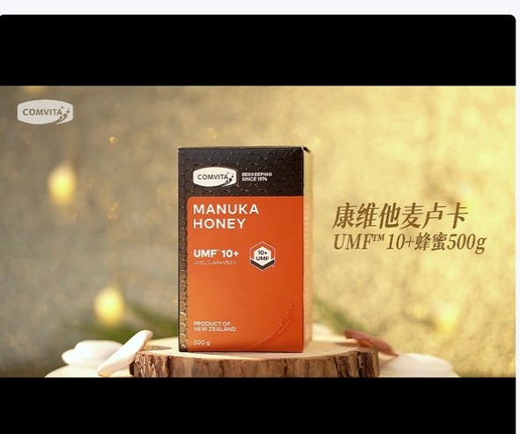 已嵌入 | 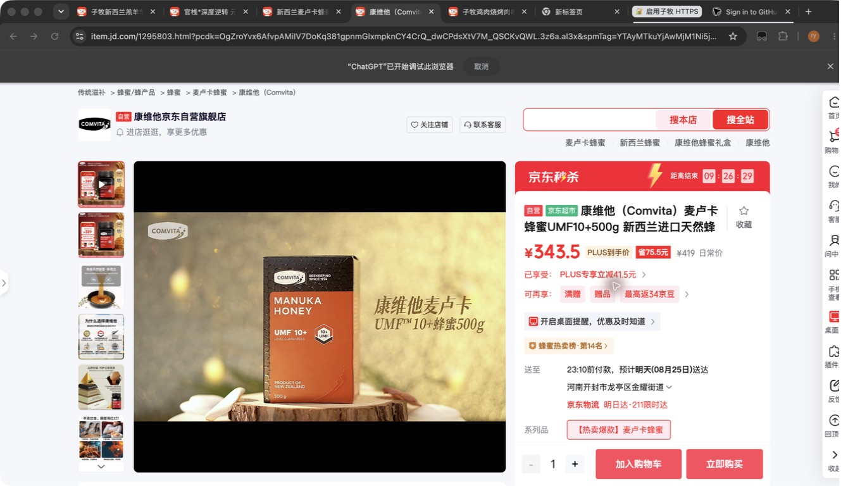 已嵌入
128 |  |  | 新西兰麦卢卡蜂蜜UMF15+250g |  |  |  | 250g | 罐 | 210.0 |  |  |  |  | 未找到官方精确匹配

